1.組織構成
 |  | 組織登録シート
 | 本シートは、KOKOMOCloudの組織登録情報を記載します。
 | ・SSID等はネットワーク単位での設定となり、各機器は1つのネットワークにのみ設置可能です。
 | ・組織やフォルダが異なる場合でも、重複したネットワーク名を設定することはできません。
 | ・同じ設定で管理したい機器は同一ネットワークになるようネットワークを作成してください。
 | ・表示は自動でソートされるため、表示順を制御したい場合には名前の先頭に番号を設定してください。
 | ・必須項目が未記入の場合、当社既定のデフォルト値を仮設定いたします。
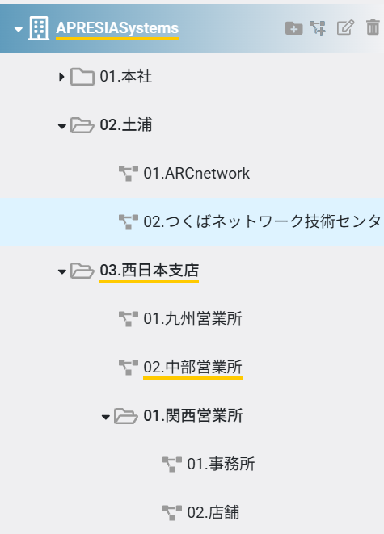
 |  | 仮設定が難しい場合は、速やかに確認のご連絡を差し上げます。ご確認にお時間を要した場合、納品日が遅れる可能性がございます。
 | 組織情報
 | No | 組織名 | 親フォルダ名 | 子フォルダ名 | ネットワーク名
記 載 例 |  | APRESIASystems
 |  | APRESIASystems | 01.本社 |  | 01.本社
 |  | APRESIASystems | 02.土浦 |  | 01.ARCnetwork
 |  | APRESIASystems | 02.土浦 |  | 02.つくばネットワーク技術センタ
 |  | APRESIASystems | 03.西日本支店 |  | 01.九州営業所
 |  | APRESIASystems | 03.西日本支店 |  | 02.中部営業所
 |  | APRESIASystems | 03.西日本支店 | 01.関西営業所 | 01.事務所
 |  | APRESIASystems | 03.西日本支店 | 01.関西営業所 | 02.店舗
 |  | 組織名 | 親フォルダ名 | 子フォルダ名 | ネットワーク名
 | 1
 | 2
 | 3
 | 4
 | 5
 | 6
 | 7
 | 8
 | 9
 | 10
 | 11
 | 12
 | 13
 | 14
 | 15
 | 16
 | 17
 | 18
 | 19
 | 20

